Store_Summary
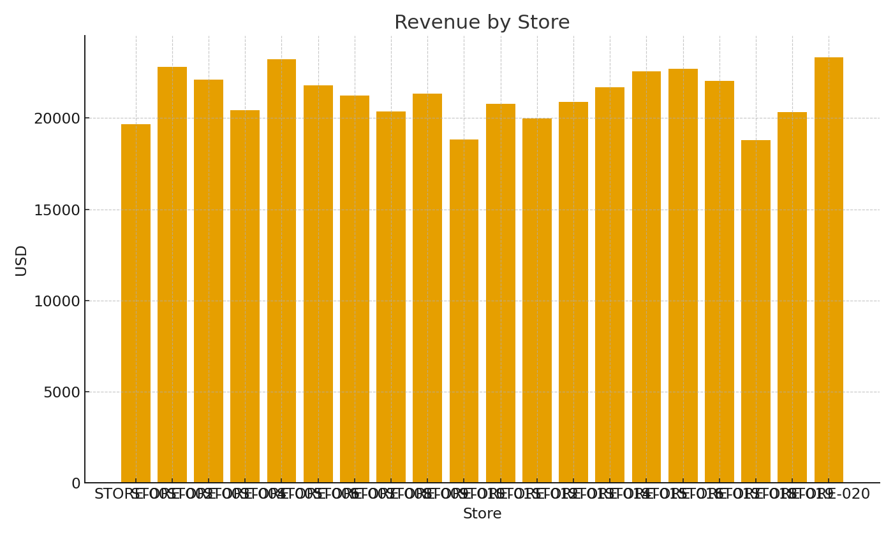
Note: Summary with cross-sheet formulas.
Store | RevenueUSD | Units | GrossMarginUSD
STORE-001
STORE-002
STORE-003
STORE-004
STORE-005
STORE-006
STORE-007
STORE-008
STORE-009
STORE-010
STORE-011
STORE-012
STORE-013
STORE-014
STORE-015
STORE-016
STORE-017 |  |  |  | Retail_image_001 – Revenue by store.
STORE-018
STORE-019
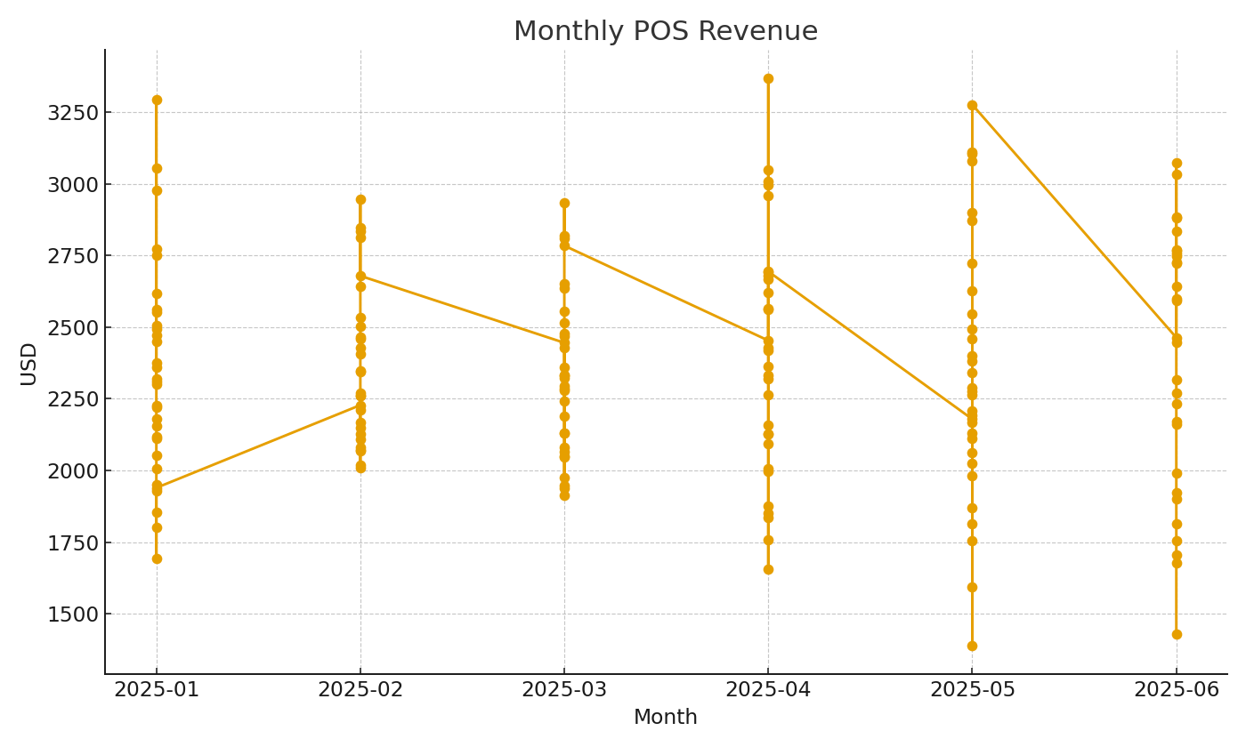
STORE-020

 |  |  |  | Retail_image_002 – Monthly POS revenue trend.

